시스템구성도
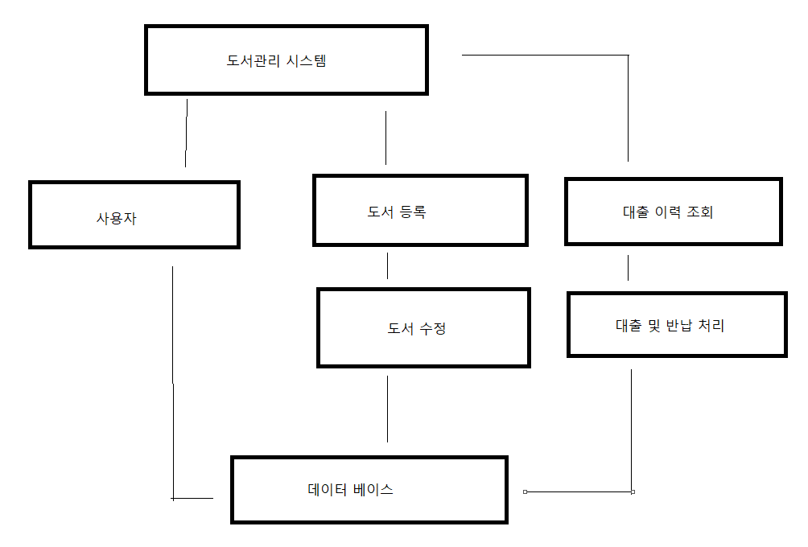

AWS 구성 내역
EC2
인스턴스 요약

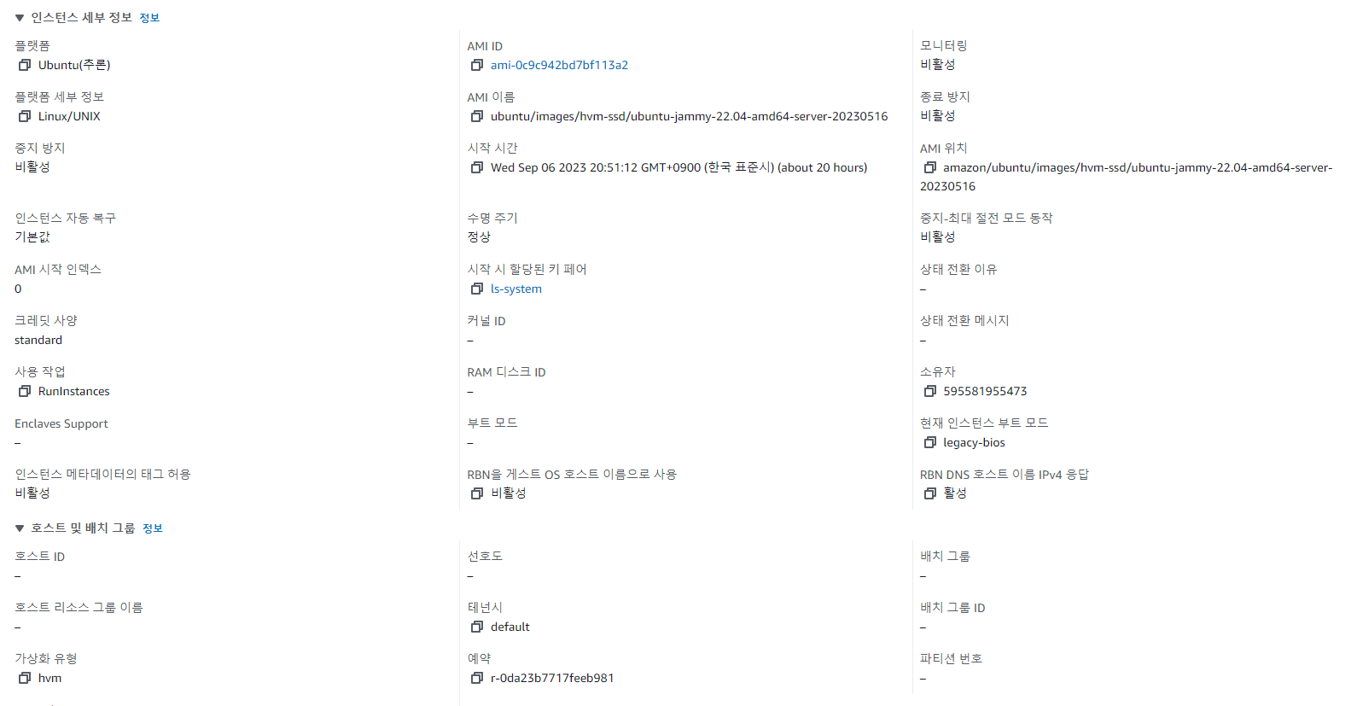
세부정보

보안

네트워킹

AWS 내부 구축 내용
